Kapak
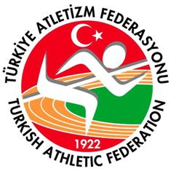 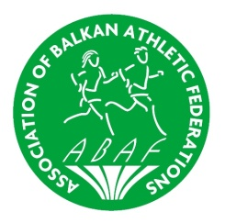 Türkiye Atletizm Federasyonu Turkish Athletic Federastion

Balkan Indoor Championships 2015

Event - Yarışma Adı | Balkan Indoor Championships 2015
Country - Ülke/Şehir | İstanbul-Turkey
Categories - Kategori | Women-Bayan
Date - Tarih | 21 February 2015

